优化项
1、增加战前事件功能
1）功能说明
a）玩家点击进入关卡战斗后，在开始刷新怪物前弹出事件界面
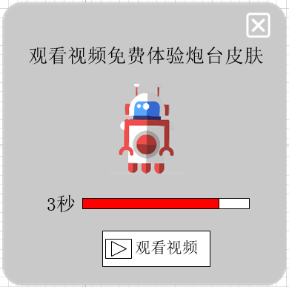
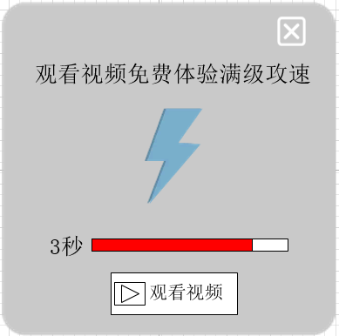
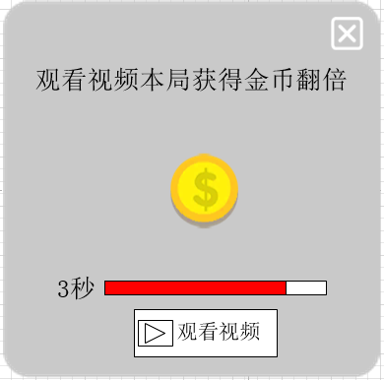
b）玩家观看视频后，返回游戏，获得事件奖励，进入战斗，开始刷怪
c）若玩家关闭事件界面，则不会获得奖励，直接进入战斗，开始刷怪
2）事件类型
a）体验皮肤
b）满级攻速
c）金币翻倍
3）体验皮肤说明
a）玩家观看视频后，可随机使用未激活的炮台皮肤挑战关卡
b）该皮肤只对本次挑战当前关卡生效，进入其他关卡或挑战失败则消失
c）皮肤只在玩家未激活的皮肤内进行随机，若玩家已激活全部皮肤，则该事件不再弹出
4）满级攻速说明
a）玩家观看视频后，可获得满级攻速
b）满级攻速只对本次挑战当前关卡生效，进入其他关卡或挑战失败则消失
5）金币翻倍
a）玩家观看视频后，则本次挑战关卡获得的金币奖励翻倍
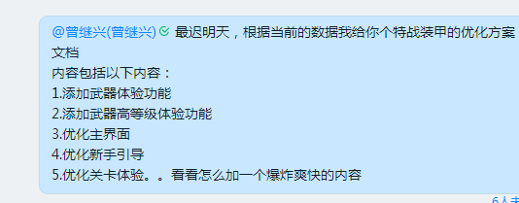
b）金币翻倍只对本次挑战当前关卡生效，进入其他关卡或挑战失败则消失
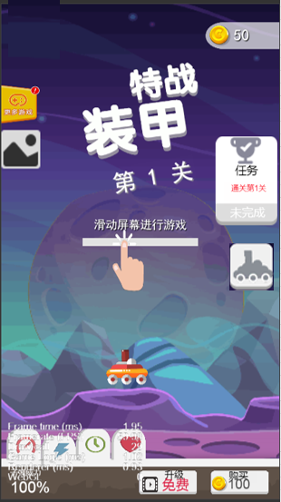
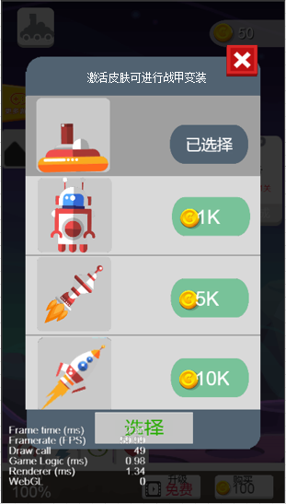
6）倒计时设定
a）事件出现后，均显示出现倒计时
b）若倒计时结束时，玩家未点击观看视频，则关闭界面，进入战斗，开始刷怪
c）倒计时时间固定为3秒，程序写死
7）事件出现设定
a）玩家开始挑战第2关时，每隔3关触发1次事件，关卡表添加是否触发事件字段配置
b）每次触发事件时，仅可触发1种类型
c）每次触发事件时，3种类型进行随机，每种类型随机概率相等

2、主界面优化
1）将皮肤入口按钮从界面左上角移至任务界面下方显示

3、皮肤界面优化
1）皮肤界面顶端添加文本提示：激活皮肤可进行战甲变装

